상품제안서
생분해 물티슈 플레인 10매 FSC인증원단 | 상품코드: S10972

 |  |  |  |  |  |  | 02-713-8555 | www.synergygift.co.kr
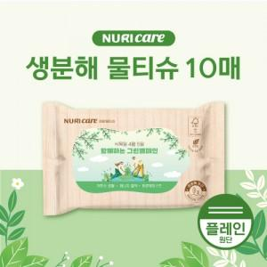

【상세/제작정보】 | 플라스틱 제로 100% 자연분해 친환경 원단 물티슈

【인쇄/포장옵션】 | 스티커 / 포장불가능

【공급단가】 | 수량 | 1,000~ | 3,000~ | 5,000~ | 10,000~ | 50,000~
*VAT별도 | 10매 | 315원 | 300원 | 295원 | 285원 | 270원

【상품 URL】 | https://www.synergygift.co.kr:443/src/goods_detail.php?gdno=18626

